Solicitud gráfica
 | Área: | Ciencias Naturales |  |  | Fecha:
 | Grado: | 11
 | Título del tema: | Las disoluciones iónicas |  |  | ¿Cuaderno de estudio o recurso? | Recurso
 | Editor: | Lyz Marcela Bernal Gómez |  |  | Motor del recurso | F6

 | Código guión o recurso: | CN_11_09_REC50 | ← Para determinar este código, visite la hoja de Ayuda
 |  |  |  |  | ESPECIFICACIÓN DE ARCHIVOS A ENTREGAR
Núm. | Archivo Shutterstock o ruta en web | Imagen para: | Tipo | Ubicación de la imagen en el recurso F6 | Nombre imagen SMALL | Tamaño imagen SMALL | Nombre imagen ZOOM | Tamaño imagen ZOOM | Descripción | Observaciones
IMG01 | 94480681 | Recurso F6 | Fotografía | Inicio | CN_11_09_REC50_IMG01.jpg | 350 x 230 px |  |  | 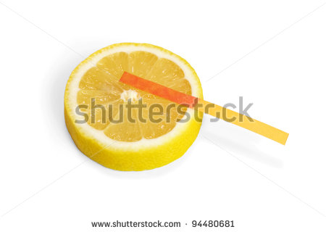
IMG02 | 202662619 ver descripción y observaciones | Recurso F6 | Ilustración | Inicio | CN_11_09_REC50_IMG02.jpg | 350 x 230 px |  |  | 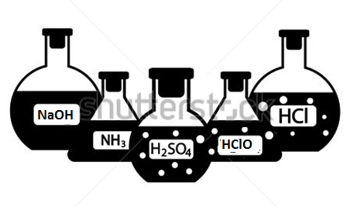 | Realiza modificaciones de acuerdo a la imagen guía
IMG03 | Ver descripciones y observaciones | Recurso F6 | Ilustración | Contenido | CN_11_09_REC50_IMG03n.jpg | 320 x 480 px | CN_11_09_REC50_IMG03a.jpg | 800 x 458 px |  | Realizar ilustración igual a imagen guía
IMG04 | Ver descripciones y observaciones | Recurso F6 | Ilustración | Contenido | CN_11_09_REC50_IMG04n.jpg | 320 x 480 px | CN_11_09_REC50_IMG04a.jpg | 800 x 458 px |  | Realizar ilustración igual a imagen guía
IMG05 | Ver descripciones y observaciones | Recurso F6 | Ilustración | Contenido | CN_11_09_REC50_IMG05n.jpg | 320 x 480 px | CN_11_09_REC50_IMG05a.jpg | 800 x 458 px |  | Realizar ilustración igual a imagen guía
IMG06 | 206742187 Ver descripciones y observaciones | Recurso F6 | Ilustración | Contenido | CN_11_09_REC50_IMG06n.jpg | 320 x 480 px | CN_11_09_REC50_IMG06a.jpg | 800 x 458 px |  | Eliminar los que se encuentra en el cuadro rojo. Modificar The pH scale por La escala de pH. Cambiar Acidic por Ácido, Neutral por Neutro, Alkaline por Básico
IMG07 | Ver descripciones y observaciones | Recurso F6 | Ilustración | Contenido | CN_11_09_REC50_IMG07n.jpg | 320 x 480 px | CN_11_09_REC50_IMG07a.jpg | 800 x 458 px |  | Realizar ilustración igual a imagen guía
IMG08 | 330204695 y 134519714 | Recurso F6 | Ilustración | Contenido | CN_11_09_REC50_IMG08n.jpg | 320 x 480 px | CN_11_09_REC50_IMG08a.jpg | 800 x 458 px |  | Realizar unificación de imágenes
IMG09 | 975199 | Recurso F6 | Fotografía | Contenido | CN_11_09_REC50_IMG09n.jpg | 320 x 480 px | CN_11_09_REC50_IMG09a.jpg | 800 x 458 px | 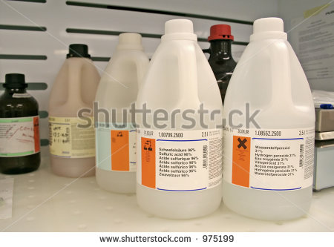
IMG10 | Ver descripciones y observaciones | Recurso F6 | Ilustración | Contenido | CN_11_09_REC50_IMG10n.jpg | 320 x 480 px | CN_11_09_REC50_IMG10a.jpg | 800 x 458 px |  | Realizar ilustración igual a imagen guía
IMG11 | Ver descripciones y observaciones | Recurso F6 | Ilustración | Contenido | CN_11_09_REC50_IMG11n.jpg | 320 x 480 px | CN_11_09_REC50_IMG11a.jpg | 800 x 458 px |  | Realizar ilustración igual a imagen guía
IMG12 | Ver descripciones y observaciones | Recurso F6 | Ilustración | Contenido | CN_11_09_REC50_IMG12n.jpg | 320 x 480 px | CN_11_09_REC50_IMG12a.jpg | 800 x 458 px |  | Realizar ilustración igual a imagen guía
IMG13 | Ver descripciones y observaciones | Recurso F6 | Ilustración | Contenido | CN_11_09_REC50_IMG13n.jpg | 320 x 480 px | CN_11_09_REC50_IMG13a.jpg | 800 x 458 px |  | Realizar ilustración igual a imagen guía
IMG14 | Ver descripciones y observaciones | Recurso F6 | Ilustración |  | #N/A | #N/A | #N/A | #N/A |  | Ilustración para ficha del estudiante
IMG15 | Ver descripciones y observaciones | Recurso F6 | Ilustración |  | #N/A | #N/A | #N/A | #N/A |  | Ilustración para ficha del estudiante

